总体说明
文件说明 | 每日文件数量 | 每日数据更新量 | 数据产生场景 | 数据流向 | 文件集成频率 | 数据集成方式 | 当前用途 （哪些标签、哪些指标）
HOTA上报数据源日志文件 | HOTA日志文件名：{site}/{服务器名}{ODS表名}{site}.log 每日日志文件个数： 国内：1800+ 香港：150+ 欧洲：260+ 美国：80+ | 国内：2.56亿条/天 （手机升级检测8500w条/天，手机日活6000w个；云业务APP升级1.15亿条/天，手机日活4200w个) 香港：2300 万+/天 欧洲：1800万+/天 美国：800万+/天 | 1 自动检测ROM升级。 2、手动升级ROM。 3、升级APP。 | 手机HOTA、业务APP客户端 - HOTA服务器 - 大数据平台 | 每日 | 增量 | 1 国内各省份、全球各国各机型进销存设备开机量、趋势 2 国内各省份、全球各国异常开机设备量 3 画像标签：ROM版本、EMUI版本、操作系统版本、常住地、开机地、设备名称、开机时间、沉默时间、运营商标签

日志文件内容样例 |  |  |  |  | 日志文件样例

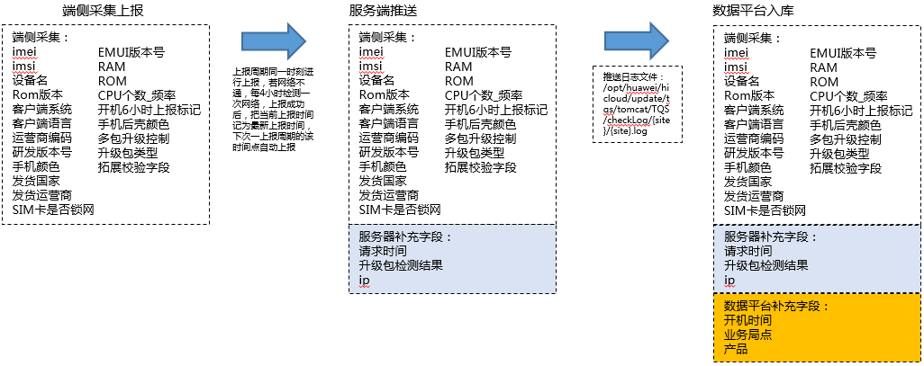
 |  |  |  |  | 重点机型各检测周期分布（盘点各机型检测周期和HOTA服务器配置一致，D/P/Mate等重点机型一天一次）
 |  |  |  |  | 机型 | 默认上报周期
 |  |  |  |  | P9（EVA） | 1天
 |  |  |  |  | MATE7(Jazz) | 1天
 |  |  |  |  | 荣耀5C（NEM） | 1天
 |  |  |  |  | MATE8（ NXT） | 1天
 |  |  |  |  | 荣耀7（PLK） | 1天
 |  |  |  |  | G730 | 7天
 |  |  |  |  | 荣耀5X（KIW） | 1天
 |  |  |  |  | G9青春版（VNS） | 1天

HOTA数据源各字段获取说明

数据平台补充字段处理规则
字段 | 字段说明 | 字段类型 | 字段来源 | 处理规则 | 规则来源 | 问题 | 优化点
imei | 终端设备标识号，进行aes128加密 | string | HOTA日志imei字段 | 进行aes128解密
ip | IP地址，进行aes128加密 | string | HOTA日志ip字段 | 进行aes128解密
create_time | 开机时间 | string | HOTA日志checktime字段 | 首次上报的checktime字段作为开机时间
site | 局点 | string | HOTA日志文件名：{site}/{服务器名}{ODS表名}{site}.log | 从日志文件名中获取site字段 | OTA和BI接口文档： Site,product映射表： | 1 SITE，PRODUCT对应关系没有定期维护 2有多个业务上报同一个site的情况，无法区分业务的数据。 例如应用市场、游戏中心都上报到hispace这个site下。 | 1 自动推送SITE，PRODUCT对应关系 2 每个业务上报不同的site
product | 业务 | string | 根据site，找到唯一product | 参照site-product关系表，根据日志文件名中的site字段，获取product字段

数据资产产生场景
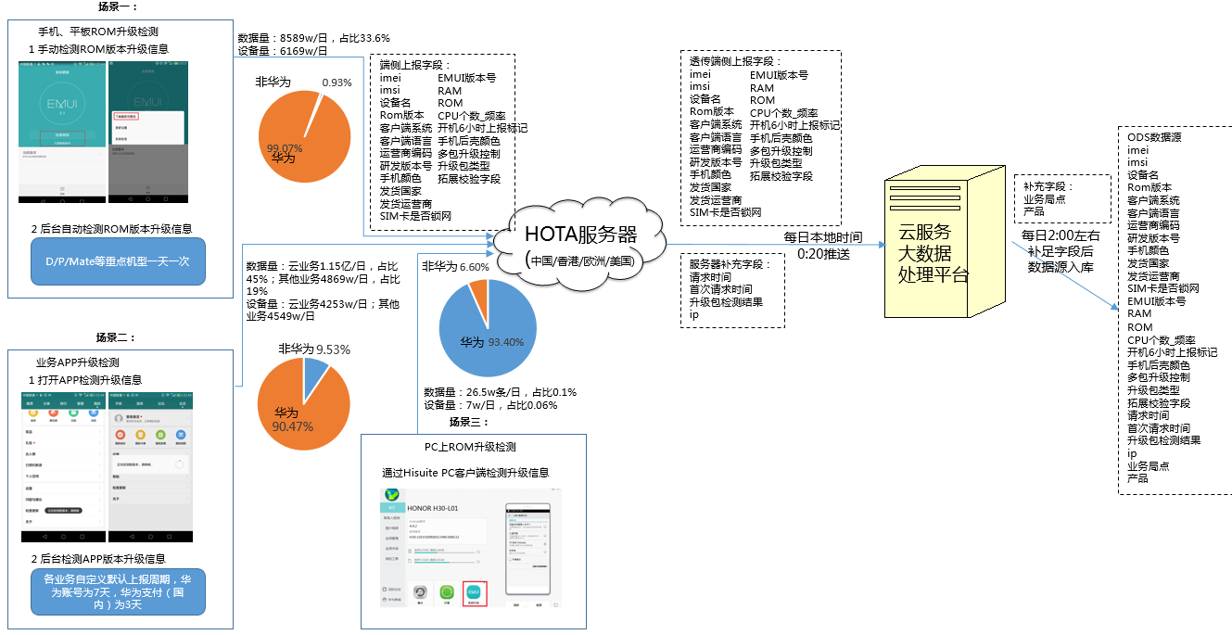

相关规范、附件
HOTA自动检测上报规则：上一上报周期同一时刻进行上报，若网络不通，每4小时检测一次网络，上报成功后，把当前上报时间记为最新上报时间，下次一上报周期的该时间点自动上报
例如6月1号早上六点首次开机，则6月2号的检测时间也是早上六点，如果月2号早上六点没有联网，则会每四小时检查一下是否联网，联网话就检测，如上午十点发起了检测，那么6月3号的检测时间就是上午10点。如果6月3号上午十点没联网就四小时以后检测一次是否联网，然后上报数据
IMSI前5位对应移动运营商名称

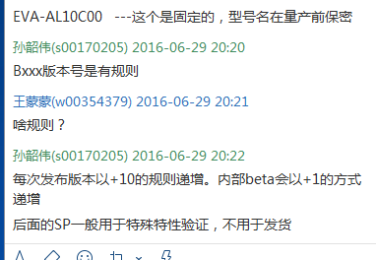
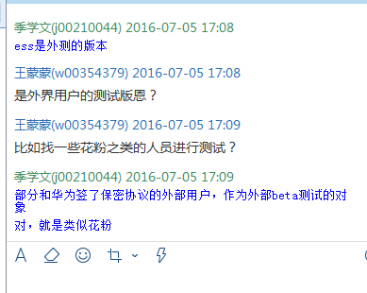
ROM版本号规则
 | B001-B099 | 开发阶段内部调测版本
 | B100-B109 | ESS发货版本，B100作为规划的首个ESS发货版本，若质量不满足要求，版本号以1递增，ESS发货的版本必须使用B10x
 | B110-B119 | 从B110开始准备过TR6的版本
 |  | B120作为规划的TR6版本，最终TR6版本允许使用B12X。TR6后每次规划的商用归档版本号以10递增，若不满足质量要求，则以1递增重新规划商用归档版本，例如，若B130版本不满足质量要求，则下一个商用归档版本允许使用B13x。商用归档的版本尾数为“0”表示与规划一致，尾数若不为“0”则表示是修改了Bug的版本。在做规划时，不允许规划Bug版本。
 | http://3ms.huawei.com/hi/group/2027463/blog_1591083.html?mapId=2241325

局点site，product对应关系
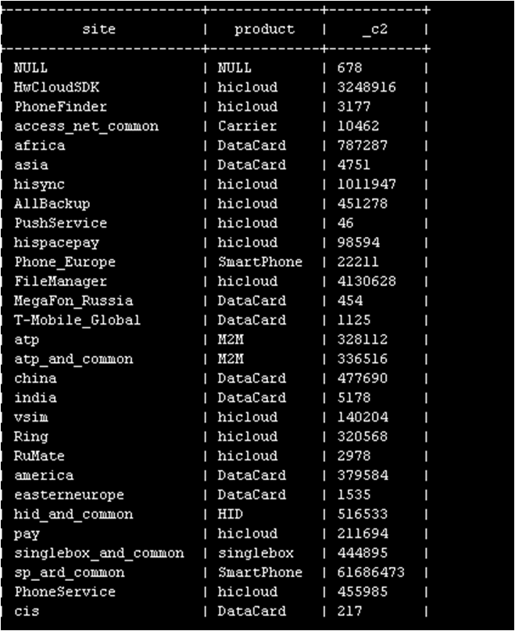
 | site，product对应关系

IP库的更新机制
国内的暂无更新
全球精确到国家的，maxmind上购买，每个月24美金，每个季度更新一次

NV内容规范

APP自动检测周期
 | 产品信息 | 产品在hota服务器中配置的检测周期 | 维护人员
 | 运动健康 |  | 张盛华 00160822 彭鼎 00322944
 | 华为帐号 | 默认7天，已经实现在应用市场升级 | 张晋00137434
 | WinBook | 默认7天 | 肖永刚 00164162 胡迁乔 00184579
 | 负一屏 |  | 王一非 00329808 刘冰 00141886
 | 华为支付 | 默认3天，已经实现在应用市场升级 | 王惠/00201192 刘建昌/00226995
 | Huawei Service Framework |  | 陶建军 00129369 陶建军 00129369
 | 荣耀畅玩手环 |  | 唐吴全 twx338087 林鼎军 00333673
 | 华为智能蓝牙耳机 | 默认7天，正式发布后会再刷新配置 | 孙铁明 h00265776 林鼎军 00333673
 | 云服务 | 默认3天 | 蒋超 00230427/杨桑 00193989
 | 文件管理 | 没有默认检测，客户端打开手机服务会检测版本更新。 | 蒋超 00230427 刘旭斌 00173501
 | 手机克隆 | 没有默认检测，客户端打开手机服务会检测版本更新。 | 蒋超 00230427 刘旭斌 00173501
 | 华为阅读 | 默认7天，已经实现在应用市场升级 | 程昌贵 00159891 黎永良 00256676
 | 软件工程EMUI基础ROM部 |  | yangwei 203606/luoboming 335510
 | 手机服务 | 没有默认检测，客户端打开手机服务会检测版本更新。 | Jianqing 148840
 | 备份 | 没有默认检测，客户端打开手机服务会检测版本更新。

